Hoja1
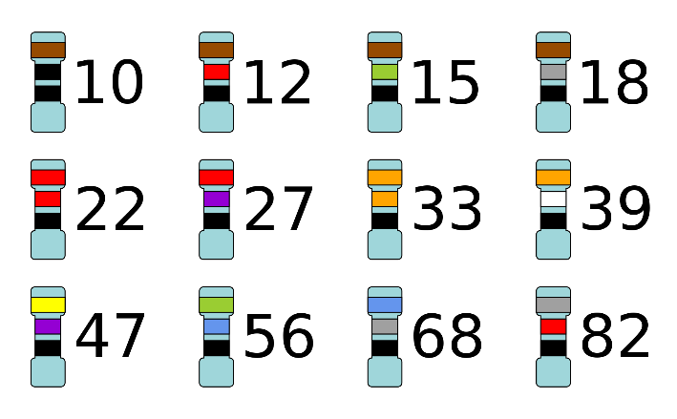
R1 | R2 | RG | Preset | R serie preset | Ganancia Min | Ganancia Max | Ganancia | 66 | veces
68000 | 82000 | 2570.7699401 | 5000 | 1000 | 29.5 | 166.2
SMD | SMD |  |  |  |  |  |  | Presets
 |  |  |  |  |  |  |  | 100k
 |  |  |  |  |  |  |  | 10k
 |  |  |  |  |  |  |  | 1k
 |  |  |  |  |  |  |  | 250k
 |  |  |  |  |  |  |  | 25k
 |  |  |  |  |  |  |  | 2k
 |  |  |  |  |  |  |  | 5k

